All homeworks
Theme | Video | Channel | Status | Where stopped
Terminal Linux - Git Bash | 03.02.2023 Terminal_intro | 33_Group_channel | Partially done | Link to job
 | 07.02.2023 Terminal_HW_Check | 33_Group_channel | Expext
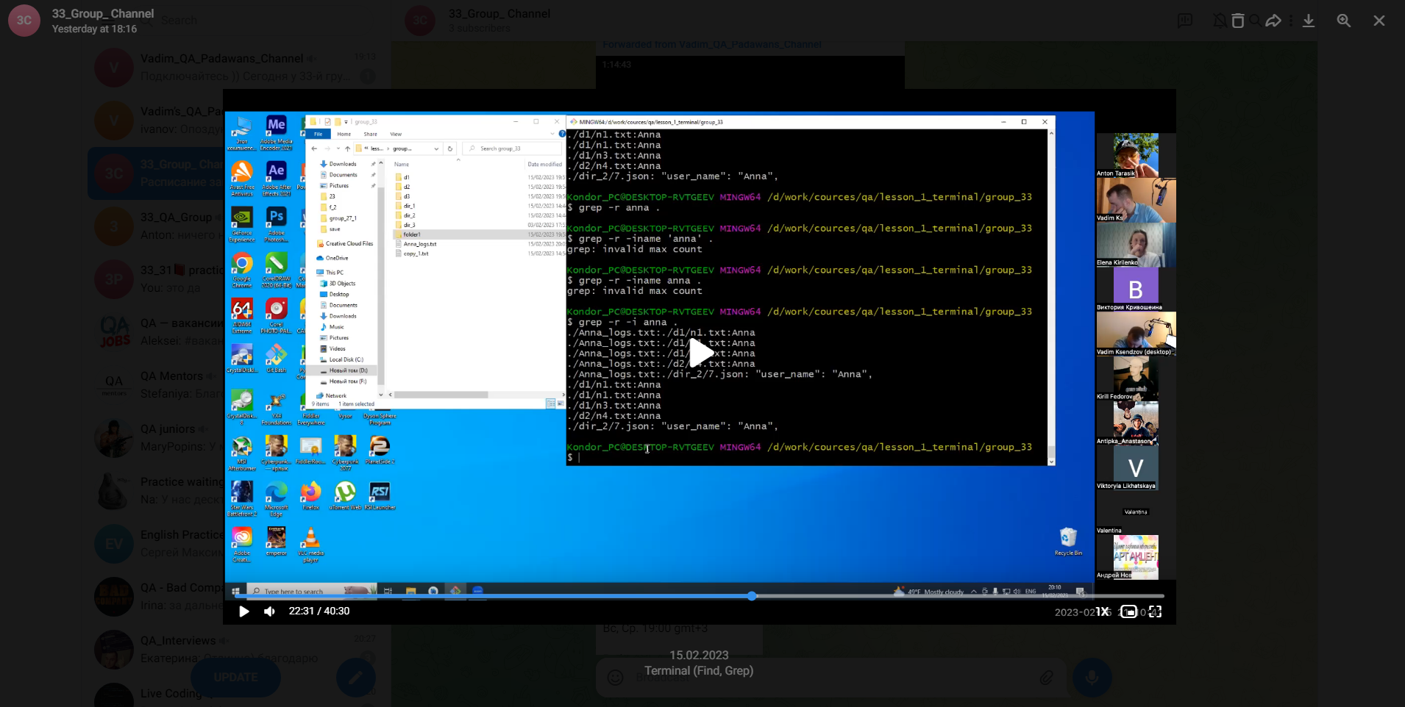
 | 15.02.2023 Terminal (Find, Grep) | 33_Group_channel | Partially done | Link to job
Markdowns | 10.02.23 Markdowns GitHub | 33_Group_channel | Expext
Mobile testing | 10.02.2023 Mobile testing | 33_Group_channel | Expext
 | 15.02.2023 Mobile Check_lists | 33_Group_channel | Expext
Git Hub | 17.02.2023 |  | Partially done

